规格
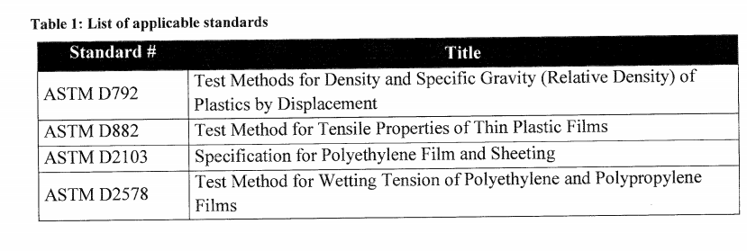
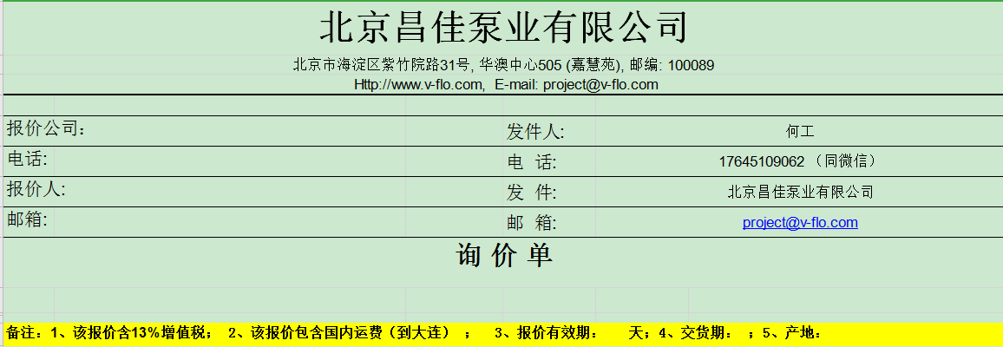
No 序号 | Description 描述 | OGDCL Specified Values (*) 要求规格 | Vendor Proposed Values (**) 供应商规格
1 | Warning Tape 警示带
1.1 | Material (Virgin Grade) 材料（纯料级） | Low Density Polyethylene Film 低密度聚乙烯薄膜
1.2 | Resistant to most soil types including alkaline and acidic soils 耐大多数土壤类型，包括碱性和酸性土壤 | Yes 是的
1.3 | Thickness + Tolerance 厚度 + 公差 | 200 μm + 5 0 μm
1.4 | Width 宽度 | 150mm
1.5 | Roll Size 卷长度 | 500m |  | 总计： 100卷（50KM）
1.6 | Color 颜色 | Red Stripes over White 红条纹白底
2 | Imprints
2.1 | Color 颜色 | Black & White 黑色和白色
2.2 | Material 材料 | Indelible Lead-Free 不可擦除的（无铅材料）
2.3 | Design 设计 | As specified 依据规格
2.4 | Overlay Clear Coating 覆盖透明涂层 | Yes
 | Manufacturer | **
 | Manufacturer Catalogue Number | **
 | Country of Origin | **
 | Submittals Required with Tender/Inquiry Included or Not? | **

 | 测试标准

图样
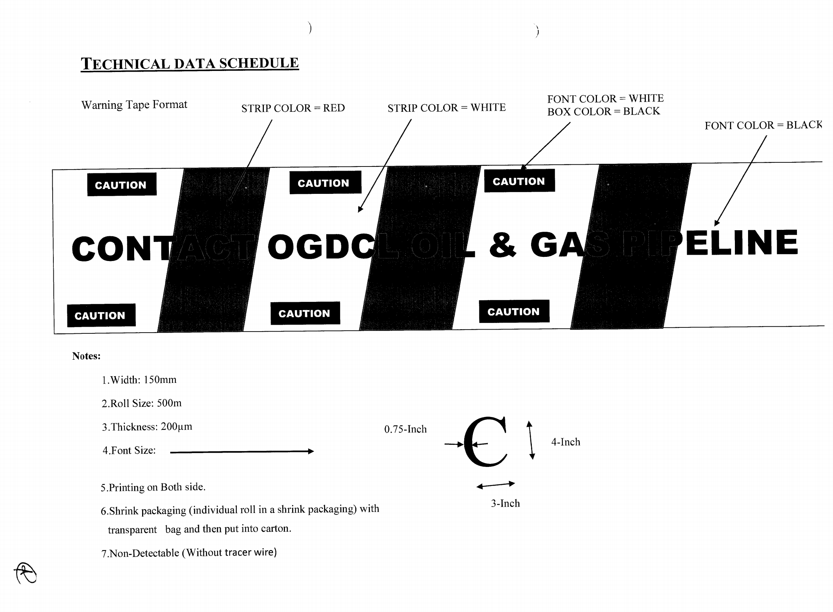

1 | 宽度：150mm
2 | 卷尺寸：500m
3 | 厚度：200μm
4 | 字体尺寸：见图
5 | 双面打印
6 | 用透明袋收缩包装(单个卷装在收缩包装中)，然后装入纸箱。
7 | 不能探测出

